JSX File
 | JSX File

1. Khái niệm
JSX

 | Định nghĩa | JSX (Javascript Xml) là một cú phát mở rộng của JS cho phép viết thẻ html vào Javascript để giúp cho phát triển giao diện được trực quan hơn
 |  | Khi sử dụng Jsx chúng ta có thể tùy biến sử dụng cú pháp html vào đối tượng js. Một trình convert đặc biệt sẽ làm nhiệm vụ biến đổi các đối
 |  | tượng sao cho tương thích với file js (trình biến đổi: babeljs)

 | Ví dụ
 |  | Khi tạo một file jsx với nội dung như sau

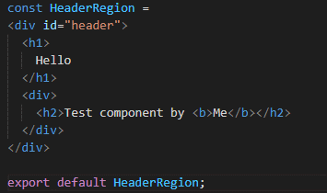
 |  |  | const HeaderRegion = <div id="header">
 |  |  |  | <h1>
 |  |  |  | Hello
 |  |  | </h1>
 |  |  | <div>
 |  |  | <h2>Test component by <b>Me</b> </h2>
 |  |  | </div>
 |  |  | </div>

 |  | Trình biên dịch sẽ biến đổi nó thành dạng mã js cho trình duyệt đọc được như sau:

 |  |  | import { jsx as _jsx } from "react/jsx-runtime";
 |  |  | import { jsxs as _jsxs } from "react/jsx-runtime";
 |  |  | const headerRegion = /*#__PURE__*/_jsxs("div", {
 |  |  | id: "header",
 |  |  | children: [/*#__PURE__*/_jsx("h1", {
 |  |  | children: "Hello"
 |  |  | }), /*#__PURE__*/_jsx("div", {
 |  |  | children: /*#__PURE__*/_jsxs("h2", {
 |  |  | children: ["Test component by ", /*#__PURE__*/_jsx("b", {
 |  |  | children: "Me"
 |  |  | }), " "]
 |  |  | })
 |  |  | })]
 |  |  | });

2. Ưu điểm

 | - Cung cấp một cách trực quan để mô tả giao diện người dùng trong các ứng dụng React
 | - Giúp cho việc phát triển giao diện người dùng được dễ dàng và trực quan hơn do sử dụng mã có cú pháp tương tự với html (thay vì phải sử dụng
 | React.createElement
 | - Hỗ trợ tích hợp các mã javascript trong file thông qua dấu {}
 | - Hỗ trợ trong việc tạo các React component sinh ra cấu trúc trang web

3. Cách sử dụng

 | Nếu chỉ viết mã và tạo file đối tượng jsx thì trình duyệt không thể đọc được. Do đó, cần tích hợp trình biên dịch vào project có jsx (BabelJS)
 | Để đọc và biên dịch file jsx thành mã javascript dạng React.createElement cho trình duyệt có thể đọc được
 | Khi tạo project React (lệnh create-react-app) thì mặc định trình biên dịch được cài đặt bên trong project react để có thể biên dịch

JSX Render Array
 | JSX Render Array

1. Khái niệm

 | Trong thực tế có nhiều trường hợp dữ liệu trả về là một mảng và chúng ta cần phải chuyển đổi từ mảng đó thành danh sách các phần tử tương ứng
 | Hoặc, khi chúng ta cần render một danh sách các phần tử có cấu trúc giống nhau, mà không muốn việc khai báo trùng lặp về phần code
 | VD:
 |  | - Một danh sách các option trong một dropdown
 |  | - Một danh sách các phần tử trong một cây menu
 |  | - Một danh sách các radio button
 |  | - Một vùng Component có cấu trúc giống nhau như 1 dòng thuộc datagrid, 1 Card Component,…
 | Trong JSX, chúng ta có thể thực hiện công việc này nhanh chóng thông qua việc thực thi các function thao tác với array như map() hoặc filter() từ
 | đó biến đổi từ dữ liệu thành cấu trúc Component ứng với từng phần tử

2. Cách thức thực hiện

 | Để render được phần tử thì trước hết chúng ta cần có data dưới dạng một danh sách các phần tử mảng (Array) đã
 | Nếu như data chưa được thể hiện dưới dạng này thì cần chuyển đổi về một array object

 | VD: Render một menu từ danh sách mảng phần tử

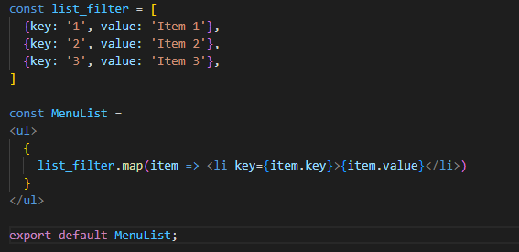
 |  | const list_filter = [
 |  | {key: '1', value: 'Item 1'},
 |  | {key: '2', value: 'Item 2'},
 |  | {key: '3', value: 'Item 3'},
 |  | ]

 |  | const MenuList =
 |  | <ul>
 |  | {
 |  | list_filter.map(item => <li key={item.key}>{item.value}</li>)
 |  | }
 |  | </ul>

 | Khi sử dụng map(), với mỗi phần tử dữ liệu thì trả về một element/component. JSX file cho phép chúng ta viết kết hợp giữa các đối tượng html
 | và Javascript code

 | Ở đây có một nội dung cần lưu ý:

 |  | Thuộc tính key | Là một React attribute được sử dụng đối với các Component có cấu trúc render từ một danh sách
 |  |  | key là bắt buộc đối với các Component/element này, nếu không khai báo thì sẽ gặp warning ở runtime
 |  |  | Nguyên nhân
 |  |  | key được sử dụng để React có thể xác nhận được phần tử nào là phần tử đã có thay đổi, được thêm
 |  |  | mới hoặc bị xóa để cập nhật lên virtualDOM. Nếu không có key, React sẽ lặp qua mọi phần tử để so
 |  |  | sánh và tìm kiếm phần tử nào đã có thay đổi để cập nhật, dẫn tới
 |  |  | - Performance bị ảnh hưởng do phải check cả những phần tử không có thay đổi
 |  |  | - Một số logic có thể phát sinh bug như khi sắp xếp, remove hoặc chèn 1 phần tử

 | Các đối tượng cũng có thể filter và hiển thị theo một trạng thái cụ thể nào đó
 | VD: Hiển thị danh sách các sản phẩm theo điều kiện: thông thường/ filter tồn kho

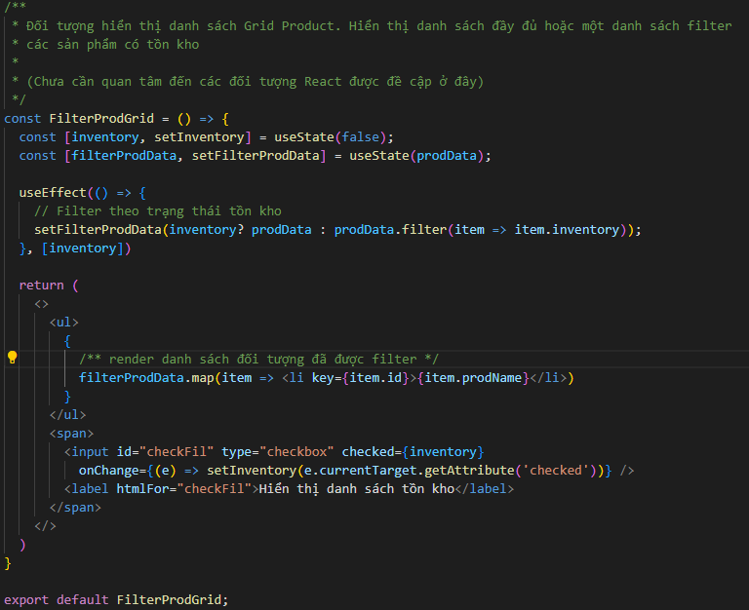

3. Ghi chú

 | a. Khi khai báo key cho từng element: key cần phải là một unique value (có thể là number, string hoặc object miễn là unique). Để tạo unique key
 | thì có các cách sau
 | + Lấy key từ giá trị id trong database
 | + Nếu không có id từ database: sử dụng một số function generate unique key như uuid() hoặc tự tạo function generate unique key

 | b. Trong array, function map có tham số index là thứ tự của phần tử. Các giá trị này là unique trong một array tuy nhiên không nên sử dụng làm
 | key.
 | Nguyên nhân: Khi thay đổi array (thêm mới, thay đổi, xóa phần tử) thì index cũng sẽ thay đổi theo. Khi đó dẫn đến các bug khi React so sánh
 | trước và sau khi thay đổi của Array đó (tìm đến sai phần tử)
 | Docs của React cũng có ghi chú như sau

 | c. Khi render phần tử từ data, key cần được khai báo ở element cấp cao nhất (element cha)
 | Trường hợp sử dụng <></> làm phần tử cấp cao nhất thì khi render trên Array chúng ta sử dụng <React.Fragment key={key}></React.Fragment>
 | (React.Fragment sẽ được đề cập đến tại React Component Types)

4. Ví dụ

 | Danh sách ví dụ xem tại
 | /Example/04.JSX, Component và Props/JSX Render Array/JSXFileExample

5. Tham khảo

 | https://react.dev/learn/rendering-lists

React Component Types
 | React Component Types

1. Khái niệm

 | Trước khi tìm hiểu về React Component Types, chúng ta cần tìm hiểu một số khái niệm liên quan trước như sau:
 | 1. React Elements:
React Elements

 | Định nghĩa | Là các phần tử (element) được chấp nhận và có thể sử dụng được trong ngôn ngữ React
 |  | (khái niệm element tương tự như khái niệm element được sử dụng trong html)

 | Các thành phần cho phép

 |  | DOM element (phần tử DOM): phần tử được định nghĩa theo chuẩn html
 |  | Component Element: hãy xem mô tả ở dưới
 |  | Fragment Element: một Fragment Element là một phần tử mà React định nghĩa ra dùng để bao đóng các phần tử cấu thành nên một Component
 |  | Cấu trúc của Fragement Element: <React.Fragment></React.Fragment> hoặc <></>

React Component
 | 2. React Component
 |  |  |  |  | <h1>Đây là header</h1>

 | Định nghĩa | React Component được định nghĩa là một React Element có kiểu Component. Tùy thuộc cách xây dựng web, nghiệp vụ định nghĩa,… mà chúng
 |  | ta xây dựng nên một React Component tuong ứng (VD: Wrapper với Header Component, Footer Component,…). Các React Component có thể
 |  | được import vào trong một file jsx, tại một React Component lớn hơn như là thành phần của React Component này
 |  | Thông thường React Component là do người dùng tự định nghĩa và xây dựng nên. Khi DOM thực hiện rendering một React Component, thì
 |  | component đó được render thành các thành phần element theo chuẩn quy ước của html

 | Ý nghĩa | React Component đảm bảo được tính tái sử dụng dành cho các Component. Một thành phần khi đã được tạo ở dạng React Components

 | Ví dụ

 |  | - Tại file Header.jsx

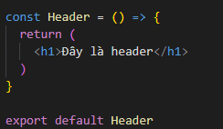
 |  |  | import React from 'react'

 |  |  | const Header = () => {
 |  |  |  | return (
 |  |  |  |  | <h1>Đây là header</h1>
 |  |  |  | )
 |  |  | }

 |  | - Tại file App.jsx

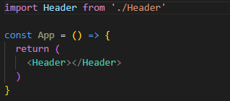
 |  |  | import Header from './Header'

 |  |  | const App = () => {
 |  |  |  | return (
 |  |  |  |  | <Header></Header>
 |  |  |  | )
 |  |  | }

 |  | Dựa vào các nội dung định nghĩa trên, chúng ta có khái niệm về React Component Types như sau:
 |  | - Định nghĩa: là kiểu dữ liệu của một React Components. Được sử dụng khi định nghĩa một React Components, Types cho phép chúng ta biết
 |  | Component được tạo nên với kiểu gì và cung cấp các phương thức sử dụng cho types đó

2. Phân loại & Cách sử dụng

 | Một React Component có thể được định nghĩa với 2 types chính: Class Component và Function Component
 | - Class Component: Component được định nghĩa dưới dạng một class
 | Trong một class component
 | + Được kế thừa từ React.Component
 | + Có cấu trúc như của một class (có constructor())
 | + sử dụng phương thức render() để khi biên dịch, có thể đọc cấu trúc element trả về để binding lên giao diện
 | + sử dụng các LifeCycle method (là các method được React định nghĩa cho từng quá trình trong một vòng đời của Component React - sẽ đi sâu
 | vào khi tới phần này)
 | VD: Xây dựng một Component hiển thị button Count và một label hiển thị số lần đã click button (tạm thời chưa cần quan tâm kỹ đến state)

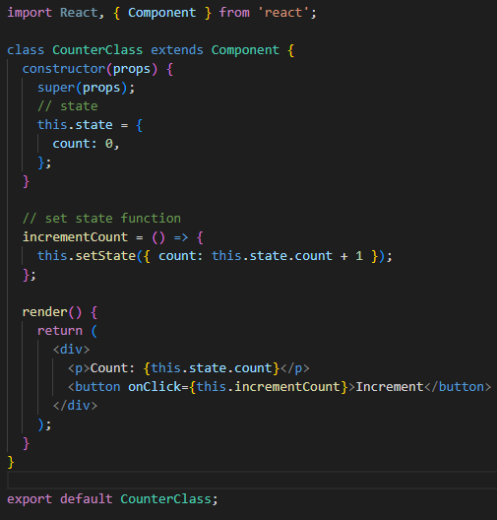
 |  | import React, { Component } from 'react';

 |  | class CounterClass extends Component {
 |  |  | constructor(props) {
 |  |  |  | super(props);
 |  |  |  | // state
 |  |  |  | this.state = {
 |  |  |  |  | count: 0,
 |  |  |  | };
 |  |  | }

 |  |  | // set state function
 |  |  | incrementCount = () => {
 |  |  |  | this.setState({ count: this.state.count + 1 });
 |  |  | };

 |  |  | render() {
 |  |  |  | return (
 |  |  |  |  | <div>
 |  |  |  |  |  | <p>Count: {this.state.count}</p>
 |  |  |  |  |  | <button onClick={this.incrementCount}>Increment</button>
 |  |  |  |  | </div>
 |  |  |  | );
 |  |  | }
 |  | }

 |  | export default CounterClass;

 | - Function Component: Component được định nghĩa dưới dạng một function
 | Trong một Function Component, sử dụng return để chỉ định cấu trúc element sẽ trả về từ đó có thể sử dụng để binding thành giao diện
 | VD: Xây dựng một Component hiển thị button Count và một label hiển thị số lần đã click button (tạm thời chưa cần quan tâm kỹ đến state)

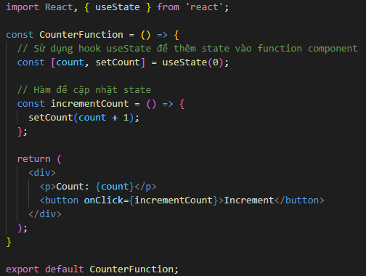
 |  | import React, { useState } from 'react';

 |  | const CounterFunction = () => {
 |  |  | // Sử dụng hook useState để thêm state vào function component
 |  |  | const [count, setCount] = useState(0);

 |  |  | // Hàm để cập nhật state
 |  |  | const incrementCount = () => {
 |  |  |  | setCount(count + 1);
 |  |  | };

 |  |  | return (
 |  |  |  | <div>
 |  |  |  |  | <p>Count: {count}</p>
 |  |  |  |  | <button onClick={incrementCount}>Increment</button>
 |  |  |  | </div>
 |  |  | );
 |  | }

 |  | export default CounterFunction;

2. Đặc điểm và recommend

 | Ban đầu khi xây dựng React người ta sử dụng type Class Component thay cho Function Component. Nguyên nhân là do trước đây Function
 | Component không hỗ trợ quản lý state và component lifecycle

 | Từ phiên bản 16.8 trở đi, toàn bộ state và component lifecycle có thể triển khai được trong function component (do tại phiên bản này bắt đầu tạo
 | các hooks) do đó, xét về tính năng thì Class Component hay Function Component đều có thể sử dụng tương đương cấp nhau

 | Hiện tại Recommend sử dụng Function Component (nhà phát triển React cũng khuyến nghị) do có những đặc điểm sau:
 | - Cấu trúc ngắn gọn hơn Class Component: Không cần tạo constructor, sử dụng hooks làm code ngắn gọn hơn là gọi các hàm set state cũng như
 | hàm quản lý lifecycle
 | - cách viết tường minh hơn: do gần với Javascript ES6 (cách khởi tạo và sử dụng function…)
 | - Hiệu suất tốt hơn trong một số trường hợp: Do sử dụng kết hợp được với React.memo (sử dụng để memo những dữ liệu có khả năng trùng
 | lặp trong React, sẽ đi sâu vào sau)

 | Tuy nhiên, cũng có những trường hợp cần phải sử dụng Class Component. Đó là khi trong Component có sử dụng đến các lifecycle method sau:
 | getSnapshotBeforeUpdate
 | getDerivedStateFromError
 | componentDidCatch
 | Nguyên nhân: các method này chưa có hook phù hợp để có thể sử dụng Function Component. Khi đã có hook phù hợp thì hoàn toàn có thể thay thế
 | bằng Function component

3. Tham khảo

 | https://legacy.reactjs.org/blog/2015/12/18/react-components-elements-and-instances.html
 | https://articles.wesionary.team/types-of-react-components-you-should-know-251cceacd8ac

Phân chia component
 | Phân chia Components

1. Khái niệm
Phân chia Components

 | Định nghĩa | Là việc phân chia một cấu trúc giao diện ban đầu thành nhiều thành phần dưới dạng các React Component. Tùy thuộc vào tính chất component,
 |  | nghiệp vụ mà phân chia và tạo React Component cho phù hợp.

 | Ý nghĩa | Việc phân chia component giúp chúng ta có thể maintain cũng như tái sử dụng lại code một cách cực kỳ tiện dụng
 |  | Chúng ta có thể so sánh việc tạo React Component so với việc sử dụng cấu trúc DOM tree trong file html để hình dung

 |  | Đối với React Component, các wrapper trùng lặp có thê tạo thành các React Component để sử dụng trên nhiều đối tượng file (VD: Vùng
 |  | header của các trang web nếu như giống nhau thì hoàn toàn có thể tạo một React Component là Header để đại diện và gọi ở tất cả các Component
 |  | màn hình - thay vì cứ phải viết lại các vùng header này trong file html)

2. Cách sử dụng

 | Theo tính chất bao đóng được giới thiệu trong Javascript ES6, một React component được định nghĩa và đóng gói trong một file tsx thông qua
 | câu lệnh export. Tại những React Component khác mà cần sử dụng đến React Component này thì thực hiện import Component đó trước khi sử dụng
 | VD:
 |  | - Tại file Header.jsx

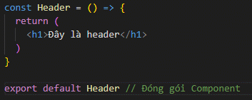
 |  |  | import React from 'react'

 |  |  | const Header = () => {
 |  |  |  | return (
 |  |  |  |  | <h1>Đây là header</h1>
 |  |  |  | )
 |  |  | }

 |  |  | export default Header |  |  | // đóng gói Component

 |  | - Tại file App.jsx

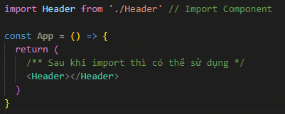
 |  |  | import Header from './Header' |  |  | // import Component

 |  |  | const App = () => {
 |  |  |  | return (
 |  |  |  |  | <Header></Header> |  | // sau khi import thì có thể sử dụng được
 |  |  |  | )
 |  |  | }

 | Về cách đóng gói: Có 2 phương án tùy thuộc vào cách thiết lập cấu trúc project triển khai
 | ● Trường hợp 1: Đóng gói từng đối tượng trong file. Khi import, có thể import đối tượng đã đóng gói trực tiếp vào file
 | trong trường hợp số lượng Component ít thì có thể dùng cách này, số lượng hạng mục import vào một file không bị phát sinh quá nhiều
 | Còn gọi là export default - Tại đối tượng export cần có từ khóa export default. Khi import đối tượng thì được thay đổi tên đối tượng import
 | (do là default)

 | VD:
 |  | (Giá định có 3 Component Header, Body, Footer trong thư mục component/basics)

 |  | - Tại file TestComponent.jsx

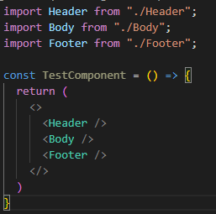
 |  |  | import Header from '/component/basics/Header'
 |  |  | import Body from '/component/basics/Body'
 |  |  | import Footer from '/component/basics/Footer'

 |  |  | // source code…

 | ● Trường hợp 2: Đóng gói nhiều đối tượng vào trong 1 file. Khi import, import đối tượng chung này để sử dụng các thành phần trong đó
 | trong trường hợp số lượng Co mponent chung trong một thư mục rất nhiều, thì để việc import được gọn gàng hơn thì cấu hình tất cả Component
 | export vào 1 file
 | Còn gọi là named export - Tại đối tượng export không cần có từ khóa export default. Khi import đối tượng thì không được thay đổi tên đối tượng
 | import mà bắt buộc dùng tên đã chỉ định

 | VD:
 |  | (Giá định có 3 Component Header, Body, Footer trong thư mục component/basics)

 |  | - Trong thư mục basics tạo 1 file index.jsx

 |  |  | import Header from './Header'
 |  |  | import Body from './Body'
 |  |  | import Footer from './Footer'

 |  |  | export |  |  | // export một anonymous object
 |  |  | {
 |  |  |  | Header
 |  | - Tại file Acomponent.jsx

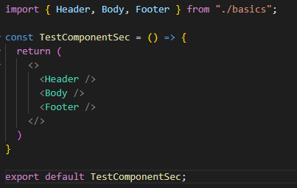
 |  |  | import {Header} from '/component/basics' |  |  |  | // cơ chế của React cho phép nó tự động tìm đọc file
 |  |  |  |  |  |  | // index.jsx/index.ts nên import trực tiếp thư mục được
 |  |  | // source code…

3. Quy ước đặt tên Components của React

 | - Tên của một Component phải viết hoa chữ cái đầu tiên và tốt nhất là đặt theo dạng Pascal case. Nếu không viết hoa chữ cái đầu thì có thể
 | trong React sẽ báo lỗi
 | - Tên các biến, các method, các properties trong React (VD: object properties) thì nên viết dưới dạng Camel case
 | - Tên các thư mục lớn chứa các components, các method,… nên viết dưới dạng Kebab case
 | - Tên file cần đặt giống với tên đối tượng Components (VD: tên đối tượng là AlertButton gọi trong file AlertButton.jsx hoặc AlertButton.tsx)
 | - Nên sử dụng số ít/số nhiều cho các Component đại diện cho số ít/số nhiều (VD: Article/ListArticles)
 | - Không nên đặt tên Component trùng với DOM elements hoặc DOM API

Props
 | Props

1. Khái niệm

props

 | Định nghĩa | được định nghĩa như là một input truyền vào trong một ReactComponent. ReactComponent sử dụng các tham số định nghĩa
 |  | trong props vào thì function đó được gọi là callback function để binding các nội dung tương ứng tùy thuộc theo yêu cầu xử lý

 | Mục đích | được sử dụng để truyền dữ liệu từ Component cha xuống Component con. Giống như khi gọi một hàm có yêu cầu tham số đầu
 |  | vào thì cần phải truyền đối số cho nó

 | Đặc điểm | tùy thuộc theo cấu trúc định nghĩa của Props (kiểu, tham số,…) mà đối số truyền vào cần phải đảm bảo cấu trúc tương tự.
 |  | Thông thường props có cấu trúc của một object, trong nó gồm các thuộc tính tùy thuộc theo thiết kế của người phát triển

 |  | Thuộc tính của props là read-only do đó nó không thể thay đổi giá trị ở bên trong Component con được truyền vào

 | Ví dụ

 |  | VD: Chúng ta khởi tạo một ví dụ đơn giản với một thành phần core Button với tham số khởi tạo cho props bao gồm type default và style
 |  | Sau đó, các dạng button khác nhau (VD: Default Button, Alert Button,… thì có thể dựa vào type để thiết lập thuộc tính tương ứng)

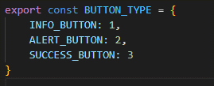
 |  |  | - Tạo một constance Type
 |  |  |  | const BUTTON_TYPE = {
 |  |  |  |  | INFO_BUTTON,
 |  |  |  |  | ALERT_BUTTON,
 |  |  |  |  | SUCCESS_BUTTON
 |  |  |  | }

 |  |  | - Với CoreButton.tsx
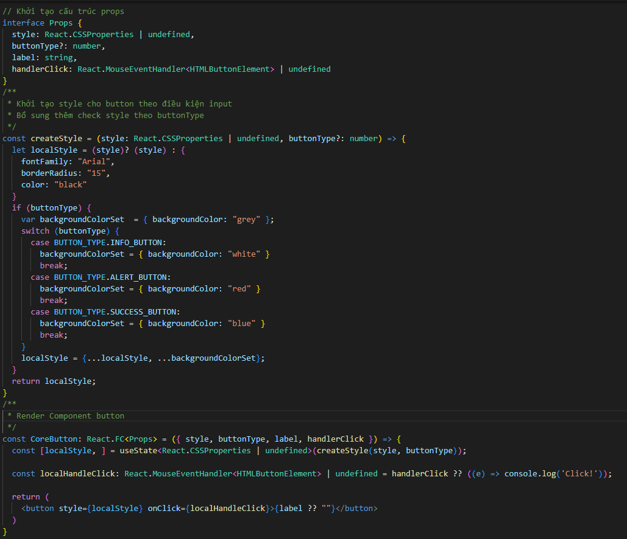
 |  |  | import 'React' from 'react'

 |  |  | const CoreButton = ({ style, buttonType, label, handlerClick }) => {
 |  |  |  | const localStyle = (style)? (style) : {
 |  |  |  |  | fontFamily: "Arial",
 |  |  |  |  | borderRadius: "15",
 |  |  |  |  | color: "black"
 |  |  |  | }

 |  |  |  | const localHandleClick = handlerClick ?? () => { console.log('Click!') };

 |  |  |  | if (buttonType) {
 |  |  |  |  | var backgroundColorSet = { backgroundColor: "grey" };
 |  |  |  |  | switch (props.buttonType) {
 |  |  |  |  |  | case BUTTON_TYPE.INFO_BUTTON:
 |  |  |  |  |  |  | backgroundColorSet = { backgroundColor: "white" }
 |  |  |  |  |  |  | break;
 |  |  |  |  |  | case BUTTON_TYPE.ALERT_BUTTON:
 |  |  |  |  |  |  | backgroundColorSet = { backgroundColor: "red" }
 |  |  |  |  |  |  | break;
 |  |  |  |  |  | case BUTTON_TYPE.SUCCESS_BUTTON:
 |  |  |  |  |  |  | backgroundColorSet = { backgroundColor: "blue" }
 |  |  |  |  |  |  | break;
 |  |  |  |  | }
 |  |  |  |  | localStyle = {...localStyle, ...backgroundColorSet}
 |  |  |  | }
 |  |  |  | return (
 |  |  |  |  | <button style={localStyle}>{label ?? ""}</button>
 |  |  |  | )
 |  |  | }

 |  |  | export default CoreButton
 |  |  | - Với AlertButton.jsx
 |  |  | import React from 'react'
 |  |  | import CoreButton from '.\CoreButton'

 |  |  | const AlertButton = ({style, label, handlerClick}) => {
 |  |  |  | return (
 |  |  |  |  | <CoreButton style={style} label={label} buttonType={BUTTON_TYPE.ALERT_BUTTON}></CoreButton>
 |  |  |  | )
 |  |  | }

 |  |  | export default AlertButton

2. Phụ lục bổ sung

 | - Áp dụng props thuần thục trong việc xử lý style giúp chúng ta xây dựng được kiến trúc "NoCss" Component
 | (cho phép tối đa hóa việc sử dụng style, tránh lặp khai báo style, dễ maintain về sau,… so với việc sử dụng Css thuần)
 | Như ta đã thấy ở ví dụ, việc xử lý prop style trong code React giúp cho nó dễ đọc hơn, dễ biết được với từng nghiệp vụ thì component hiển thị như
 | nào thay vì sử dụng class trong css, chúng ta lại phải đi search class tương ứng ở css rồi check,…
 | Tùy thuộc vào yêu cầu và khả năng tối ưu của dự án để xem có thể áp dụng được không và nếu có thì áp dụng tới mức nào

 | - Component mà chỉ nhận props truyền vào để render mà không phụ thuộc vào bất cứ tham số nào bên ngoài cũng như không có tham số nội tại
 | bên trong nào có thể phát sinh nên thay đổi thì được gọi là stateless Component. Cách thiết kế nên Component này chính là áp dụng nguyên tắc
 | của First-class function trong Functional Programming

 | - Khi phân chia một trang web thành đối tượng Component nên cố gắng phân chia sao cho tối đa nhất có thể số lượng stateless Component để có
 | thể tối ưu việc tái sử dụng các Component này

DOM events
 | DOM events

1. Khái niệm

 | Trong React việc sử dụng DOM event cũng tương tự như trong javascript. Tất cả các hàm event mà có trong javascript thì đều có thể sử dụng
 | bình thường trong React
 | việc handling event trong React thì cũng tương tự như khi xử lý handling event trong DOM element. Cho phép sử dụng các handling event API
 | được cung cấp và truyền vào function delegate (hàm ủy thác, có thể coi như một callback function) mỗi khi có phát sinh một event

2. Đặc điểm

 | Trong React có một số đặc điểm chính mà chúng ta sẽ lưu ý như sau

 | a. Về việc handle event
 | Như đã nói đến ở trên, về việc handle event trong React thì cách thức không có gì khác biệt mấy so với DOM events. Các function gọi ở event
 | handling là function callback
 | Tuy nhiên, về cách viết thì sẽ có các điểm khác biệt sau
 | - Về event handling: React sử dụng camelCase thay vì lowercase của DOM
 | Do React phát triển trên base là javascript
 | VD:
 |  | DOM event |  | React event
 |  | onclick | <=> | onClick
 |  | onchange | <=> | onChange

 | - Về cách truyền function delegate: Trong React, truyền trực tiếp vào trong cặp ngoặc {} thay vì truyền chuỗi string như DOM event
 | VD:
 |  | DOM event:
 |  |  | <button onClick="handleClick()">
 |  |  |  | Click me!
 |  |  | </button>
 |  | React event:
 |  |  | <button onClick={handleClick}>
 |  |  |  | Click me!
 |  |  | </button>

 | - Về cách thức sử dụng function: Chúng ta đều biết trong một xử lý function, có thể có những user-case dẫn đến dừng chương trình (ví dụ: khi
 | thao tác click thì dừng function)
 | Đối với DOM event cũng như javascript thông thường thì khi muốn dừng xử lý function chúng ta sử dụng lệnh return false. Tuy nhiên, đối với
 | React, chúng ta không sử dụng cách này được mà bắt buộc phải dùng hàm preventDefault() của javascript

 | Các function event có thể dử dụng như sau:
 | + `event.stopProbagation()` : ngăn chặn sự kiện lan tràn lên component cha (VD: nếu như có một button trong một panel, và khi click, chúng ta chỉ
 | muốn thực thi acton của button thôi thay vì action của panel)
 | + `event.preventDefault()` : ngăn chặn các hành vi mặc định của trình duyệt (VD: chi click link mặc định trang web được reload, nếu sử dụng
 | preventDefault thì sẽ không thực thi default behavior này)

 | Vì sao các function khai báo trong React không được dùng return false?
 | => vì nếu như sử dụng, khi React biên dịch component này, React sẽ hiểu là:
 | + Không render nội dung gì cả
 | + React sẽ hiểu là không render gì nữa trong tương lai cho dù có update component (nó ngang với việc thông báo cho KH hãy `unmount`
 | component này)

 | VD: Triển khai một button mà sẽ không thao tác gì cả khi không có thông tin function delegate truyền vào
 | (Lưu ý: cần wrap event props vào 1 function, để có thể sử dụng event. Global event hiện tại đã deprecate)

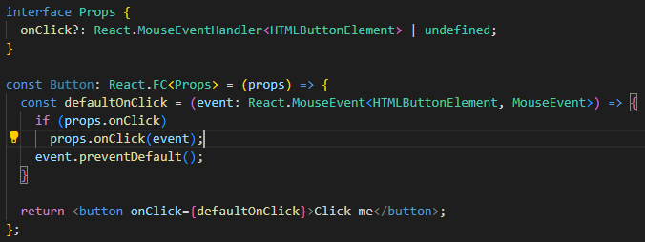
 | const Button = (props) => {
 |  | if (!props.onClick) {
 |  |  | event.preventDefault();
 |  | }

 |  | return <button onClick={props.onClick}>Click me</button>;
 | };

 | b. Về Synthetic event
 | - Là một lớp wrapper bọc xung quanh native event của trình duyệt và cung cấp một giao diện API nhất quán cho tất cả các sự kiện DOM để đảm
 | bảo sự tương thích xuyên suốt trình duyệt
 | React sử dụng pooling cho các Synthetic event để cải thiện hiệu suất. Đối tượng event sẽ được tái sử dụng sau khi event callback đã được gọi
 | Các properties trong event sau khi được gọi thì sẽ được set về mặc định (do đã reused). Vậy nên trong các event callback, nếu như muốn sử dụng
 | các function callback trong đó (VD: setTimeout) thì trước đó cần gọi event.persist()
 | Hãy xem thêm trong doc của React để hiểu nội dung này

 | c. Về Control và Uncontrol Component
 | Nội dung này chỉ nêu lý thuyết. Sau khi hiểu rõ các khái niệm thì có thể tìm hiểu lại
 | - Controlled Component: là những Component mà React có thể quản lý thông qua state (trạng thái). Với các form elements như `<input>`,
 | `<textarea>` và `<select>`, giá trị được lưu trữ trong state của component và cập nhật giá trị qua sự kiện `onChange`.
 | VD:
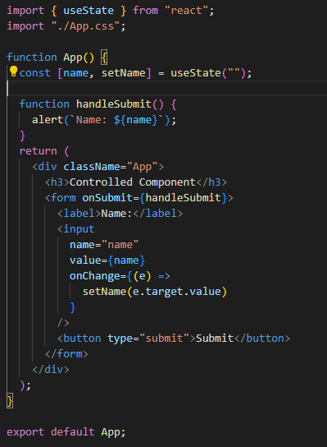
 |  | import { useState } from "react";
 |  | import "./App.css";

 |  | function App() {
 |  |  | const [name, setName] = useState("");

 |  |  | function handleSubmit() {
 |  |  |  | alert(`Name: ${name}`);
 |  |  | }

 |  |  | return (
 |  |  |  | <div className="App">
 |  |  |  |  | <h3>Controlled Component</h3>
 |  |  |  |  | <form onSubmit={handleSubmit}>
 |  |  |  |  |  | <label>Name:</label>
 |  |  |  |  |  | <input
 |  |  |  |  |  |  | name="name"
 |  |  |  |  |  |  | value={name}
 |  |  |  |  |  |  | onChange={(e) =>
 |  |  |  |  |  |  |  | setName(e.target.value)
 |  |  |  |  |  |  | }
 |  |  |  |  |  | />
 |  |  |  |  |  | <button type="submit">Submit</button>
 |  |  |  |  | </form>
 |  |  |  | </div>
 |  |  | );
 |  | }

 | Như đã thấy ở trên, React quản lý <input> thông qua việc sử dụng hàm onChange() để cập nhật trạng thái cho state `name` với giá trị của <input>

 | - Uncontrolled Component: là các component mà React không quản lý mà DOM quản lý. Để truy cập giá trị của các component này thì thông
 | qua ref
 | VD:
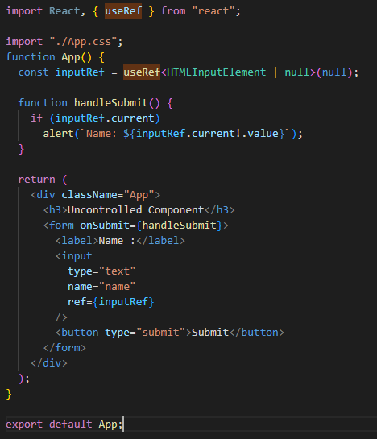
 |  | import React, { useRef } from "react";
 |  | import "./App.css";

 |  | function App() {
 |  |  | const inputRef = useRef(null);

 |  |  | function handleSubmit() {
 |  |  |  | alert(`Name: ${inputRef.current.value}`);
 |  |  | }

 |  |  | return (
 |  |  |  | <div className="App">
 |  |  |  |  | <h3>Uncontrolled Component</h3>
 |  |  |  |  | <form onSubmit={handleSubmit}>
 |  |  |  |  |  | <label>Name :</label>
 |  |  |  |  |  | <input
 |  |  |  |  |  |  | type="text"
 |  |  |  |  |  |  | name="name"
 |  |  |  |  |  |  | ref={inputRef}
 |  |  |  |  |  | />
 |  |  |  |  |  | <button type="submit">Submit</button>
 |  |  |  |  | </form>
 |  |  |  | </div>
 |  |  | );
 |  | }

 |  | export default App;

 | Như đã thấy ở trên, cần thiết lập ref trong <input> thì React mới có thể truy cập được

 | Xem lại các ví dụ tại

 |  | /Example/04.JSX, Component và Props/DOM events/DomEventsExample

3. Tham khảo

 | https://tech.jotform.com/return-null-vs-return-false-in-react-826d8abcc429
 | https://legacy.reactjs.org/docs/legacy-event-pooling.html

Children props
 | Children props

1. Khái niệm
children props

 | Định nghĩa | Như đã tìm hiểu qua tài liệu về Props, chúng ta biết rằng một Component có định nghĩa props thì cần truyền đối tượng đại
 |  | diện cho props đó từ bên ngoài vào. Về việc truyền props, chúng ta có một số cách thực hiện chính như sau:
 |  | - Truyền đối tượng dạng string literals: nghĩa là truyền trực tiếp giá trị dạng chuỗi vào props
 |  | - Truyền đối tượng như là một biểu thức/expression: Thay vì truyền một chuỗi vào chúng ta truyền vào props như một biểu
 |  | thức, điều này giúp cho xử lý được linh động hơn một chút
 |  | - Truyền vào một component con/children props: không còn là một biểu thức nữa, chúng ta truyền trực tiếp một component
 |  | con vào từ component cha

 | Ví dụ | ví dụ cho props dạng chuỗi và props dạng expression

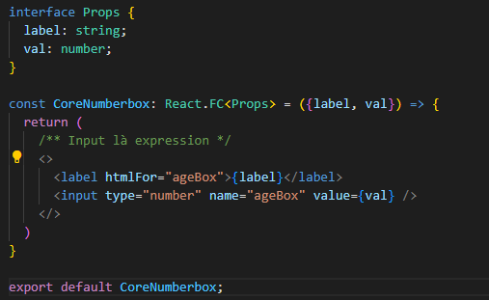
 |  |  | const CoreNumberbox: React.FC<Props> = ({label, val}) => {
 |  |  |  | return (
 |  |  |  | /** Input là expression */
 |  |  |  |  | <>
 |  |  |  |  |  | <label htmlFor="ageBox">{label}</label>
 |  |  |  |  |  | <input type="number" name="ageBox" value={val} />
 |  |  |  |  | </>
 |  |  |  | )
 |  |  | }

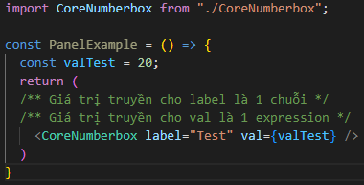
 |  |  | const PanelExample = () => {
 |  |  |  | const valTest = 20;
 |  |  |  | return (
 |  |  |  | /** Giá trị truyền cho label là 1 chuỗi */
 |  |  |  | /** Giá trị truyền cho val là 1 expression */
 |  |  |  |  | <CoreNumberbox label="Test" val={valTest} />
 |  |  |  | )
 |  |  | }

 |  | ví dụ cho children props

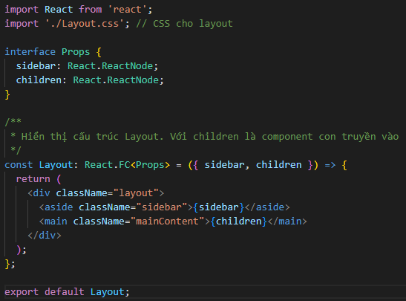
 |  |  | // Khởi tạo một đối tượng Layout.tsx, trong đây xây dựng khung layout cho toàn bộ App
 |  |  | import React from 'react';
 |  |  | import './Layout.css'; // CSS cho layout

 |  |  | const Layout = ({ sidebar, children }) => { |  |  | // ở đây truyền vào children, là đại diện cho Component về sau
 |  |  |  | return (
 |  |  |  |  | <div className="layout">
 |  |  |  |  |  | <aside className="sidebar">{sidebar}</aside>
 |  |  |  |  |  | <main className="mainContent">{children}</main>
 |  |  |  |  | </div>
 |  |  |  | );
 |  |  | };

 |  |  | export default Layout;

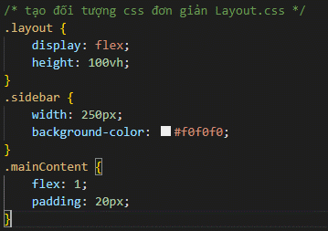
 |  |  | /* tạo đối tượng css đơn giản Layout.css */
 |  |  | .layout {
 |  |  |  | display: flex;
 |  |  |  | height: 100vh;
 |  |  | }

 |  |  | .sidebar {
 |  |  |  | width: 250px;
 |  |  |  | background-color: #f0f0f0;
 |  |  | }

 |  |  | .mainContent {
 |  |  |  | flex: 1;
 |  |  |  | padding: 20px;
 |  |  | }

 |  |  | // Tạo đối tượng MainContent.tsx chưa nội dung content cho phần body

 |  |  | export const MainContent = () => {
 |  |  |  | return (
 |  |  |  |  | <h1>Chào mừng đến với Main Content</h1>
 |  |  |  |  | <p>Đây là khu vực nội dung chính của ứng dụng.</p>
 |  |  |  | )
 |  |  | }

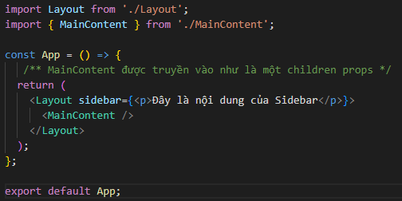
 |  |  | // Tạo đối tượng App.tsx. Khi deploy đây là đối tượng đầu tiên mà React tìm đến để chạy
 |  |  | import Layout from './Layout';

 |  |  | const App = () => {
 |  |  |  | return (
 |  |  |  |  | <Layout sidebar={<p>Đây là nội dung của Sidebar</p>}>
 |  |  |  |  |  | <MainContent /> | // Lúc này MainContent được truyền vào như là một
 |  |  |  |  | </Layout> |  | // children props
 |  |  |  | );
 |  |  | };

 |  |  | export default App;

 |  | Xem chi tiết các ví dụ tại
 |  |  | /Example/04.JSX, Component và Props/Children Props/ChildrenPropsExample

 | Lưu ý
 |  | - Đối với việc truyền props là một expression, cần truyền vào một đối tượng có kiểu (kiểu nguyên thủy - string, number; kiểu
 |  | object; kiểu Array).
 |  | Nếu như đối tượng truyền vào là một biểu thức như toán tử trong javascript,… thì không thể sử dụng và sẽ lỗi

 |  | - Đối với children component: Đối tượng truyền vào có thể là một React Component hoặc một DOM Component

 |  | - Trong cách viết của ts, do đối tượng truyền bắt buộc phải chỉ định Type trước nên lúc đó cần gán Type cho children
 |  | props là một React Component

2. Ghi chú bổ sung

 | Ngoài những nội dung chính đã tìm hiểu về cách thức truyền Props, cũng như Children props, chúng ta có thêm một số cách thức nâng cao sau
 | (cần đi sâu vào các tài liệu về sau để hiểu rõ)
 | - Function as Props: Giá trị truyền vào ở props là 1 function
 | VD:

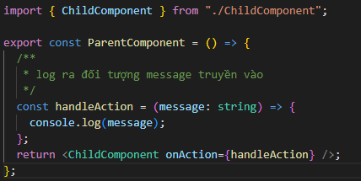
 |  | import { ChildComponent } from "./ChildComponent";

 |  | export const ParentComponent = () => {
 |  | /**
 |  | * log ra đối tượng message truyền vào
 |  | */
 |  | const handleAction = (message: string) => {
 |  | console.log(message);
 |  | };
 |  | return <ChildComponent onAction={handleAction} />;
 |  | };

 |  | interface Props {
 |  | onAction: (message: string) => void
 |  | }

 |  | /**
 |  | * Component con nhận props là một function callback. Gọi theo event click
 |  | */
 |  | export const ChildComponent: React.FC<Props> = ({ onAction }) => {
 |  |  | return <button onClick={() => onAction("Đã click")}>Click Me</button>;
 |  | };

 | Một số trường hợp có thể hữu ích khi sử dụng, ví dụ khi chúng ta có các Component con cần truyền vào các hàm validate client để xử lý dữ liệu
 | trong nó

 | - Higher-Order Components (HOCs): HOC là dạng Component nhận input là một Component và output là một Component mới với các props
 | được thêm vào
 | VD:

 |  | const withExtraProps = (Component) => { |  |  |  | // Khởi tạo HOC
 |  |  | return (props) => <Component {...props} extraProp="extraValue" />; |  |  |  | // Component trả về được thêm props
 |  | };

 |  | const EnhancedComponent = withExtraProps(OriginalComponent);

 | HOC được sử dụng trong trường hợp cần tái sử dụng các logic code trong một Component
 | (Lưu ý: chỉ xử lý HOC trong trường hợp cần thiết, có tối ưu code như enhanced. Tránh lạm dụng HOC do performance của HOC không tốt)

 | - Context API: sử dụng context (ngữ cảnh) như là một cách để truyền props gián tiếp qua component tree thay vì truyền trực tiếp từ Component cha
 | xuống Component con

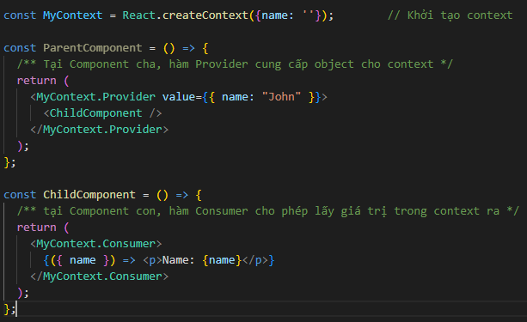
 |  | const MyContext = React.createContext(); |  |  |  | // Khởi tạo context

 |  | const ParentComponent = () => {
 |  |  | return (
 |  |  |  | <MyContext.Provider value={{ name: "John" }}> |  |  | // tại Component cha, hàm Provider cung cấp
 |  |  |  |  | <ChildComponent /> |  | // object cho context
 |  |  |  | </MyContext.Provider>
 |  |  | );
 |  | };

 |  | const ChildComponent = () => {
 |  |  | return (
 |  |  |  | <MyContext.Consumer> |  |  | // tại Component con, hàm Consumer cho
 |  |  |  |  | {({ name }) => <p>Name: {name}</p>} |  | // phép lấy giá trị trong context ra
 |  |  |  | </MyContext.Consumer>
 |  |  | );
 |  | };

 | Context API được dùng rất nhiều trong React và là một phương án hiệu quả dành cho xử lý các global state (thay thế cho thư viện Redux)

